Sheet1
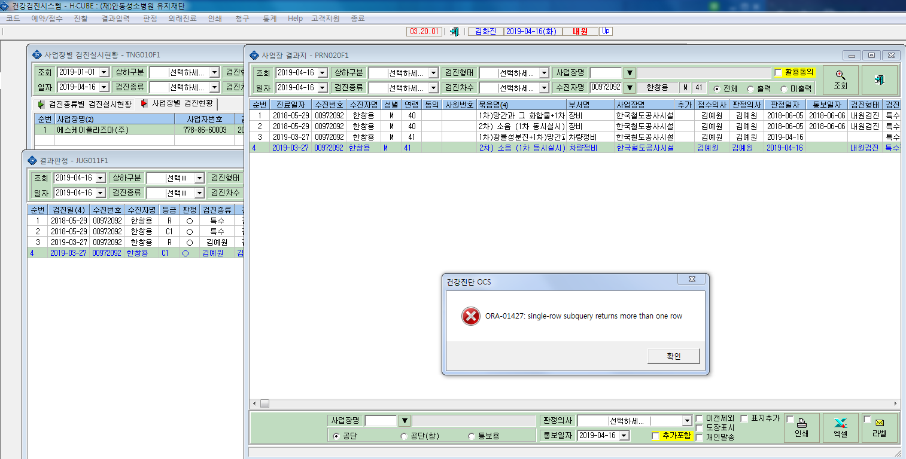
* 검진결과지를 출력할려니 오류가 뜹니다 .확인부탁드립니다.

